Pythonインストール
1-1 | Pythonダウンロード
 | ここから | 公式インストーラーをダウンロードします
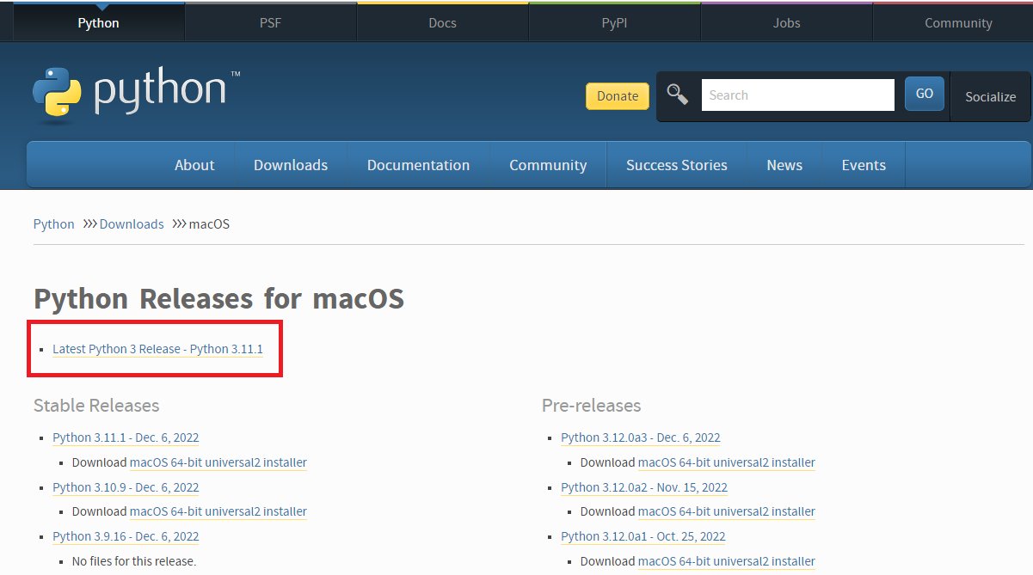

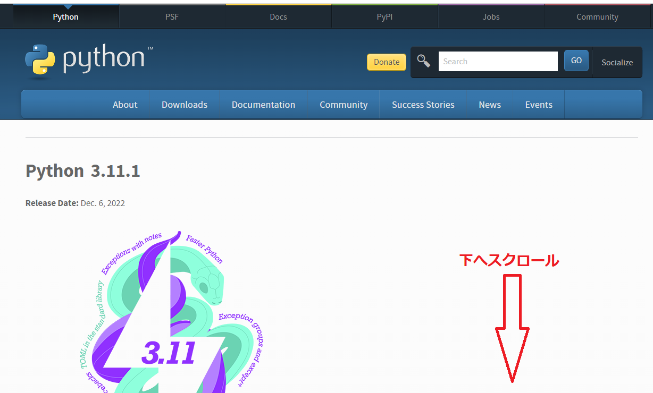

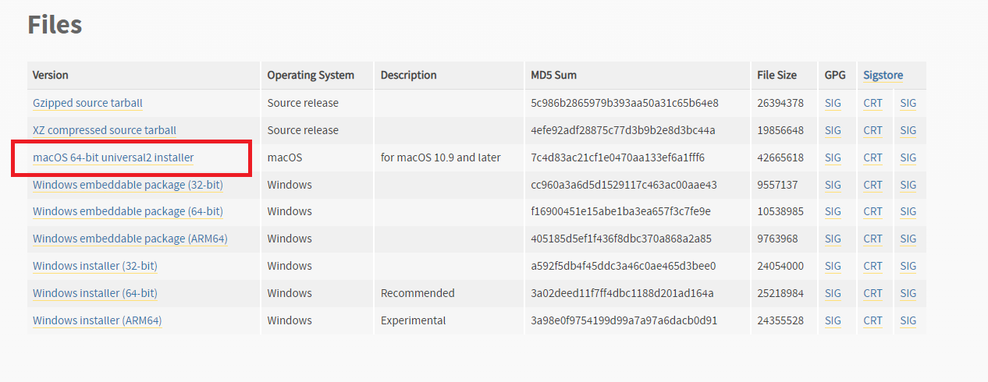

1-2 | ダウンロードしたインストーラーを実行し、インストーラーの指示に従ってPythonをインストールします。
 | ※設定は標準インストールで構いません

